Instrucciones
Instrucciones:

La pestaña Escenarios se puede usar para cuantificar los beneficios calculados y la eficiencia de costos para diferentes escenarios de intervención. En esta pestaña, ingrese las entradas (cuadros naranja) para la condición de línea de base y hasta 2 escenarios de intervención. Los valores del ejemplo para el número de curva (CN), el índice de área foliar (LAI), el factor USLE C (C) y el albedo se pueden ver en la tabla a continuación. Si se conocen los costos para la implementación de la práctica, ingréselos cuando corresponda.
En la pestaña Coeficientes, ingrese las entradas para las condiciones del sitio comunes en todos los escenarios. La tabla de abajo contiene los valores aproximados de la capacidad de campo y el puntos de marchitez para texturas comunes de suelo.
La pestaña Clima contiene temperaturas máximas y mínimas (°C) y la precipitación diaria (mm) durante 365 días. Los valores predeterminados son para Cusco (Perú) en el 2018. Se pueden ingresar datos alternativos en lugar de los datos predeterminados para una región o año diferente.

 | Valores para diferentes usos/condiciones de cobertura de suelo |  |  |  |  |  |  | Valores para diferentes texturas de suelo
 | Vegetación | Condición de la vegetación | Número de curva |  | LAI (m2/m2) | Albedo (fracción) | Factor C de USLE | Textura del suelo | Capacidad de campo (mm/mm) | Punto de marchitez (mm/mm) | Factor K de USLE
 |  |  | Suelo tipo B | Suelo tipo C
 | Pradera | Poor | 77 | 85 | 1 | 0.21 | 0.1 | Arena | 0.1 | 0.05 | 0.02
 |  | Fair | 73 | 81 | 1.5 | 0.18 | 0.042 | Arena arcillosa | 0.12 | 0.05 | 0.04
 |  | Good | 61 | 73 | 2 | 0.16 | 0.013 | Franco arenoso | 0.18 | 0.08 | 0.13
 | Matorral | Poor | 70 | 79 | 2 | 0.2 | 0.072 | Franco arcilloso arenoso | 0.27 | 0.17 | 0.2
 |  | Fair | 59 | 70 | 2.5 | 0.17 | 0.024 | Marga | 0.28 | 0.14 | 0.3
 |  | Good | 47 | 62 | 3 | 0.15 | 0.006 | Arcilla arenosa | 0.36 | 0.25 | 0.2
 | Pastizales arbolados | Poor | 74 | 82 | 1.5 | 0.18 | 0.09 | Franco limosa | 0.31 | 0.11 | 0.38
 |  | Fair | 66 | 76 | 2 | 0.16 | 0.035 | Limo | 0.3 | 0.06 | 0.33
 |  | Good | 57 | 69 | 2.5 | 0.14 | 0.011 | Franco arcilloso | 0.36 | 0.22 | 0.3
 | Bosque | Poor | 70 | 79 | 2.5 | 0.13 | 0.08 | Franco arcillo limoso | 0.38 | 0.22 | 0.32
 |  | Fair | 58 | 70 | 3 | 0.12 | 0.029 | Arcilla limosa | 0.41 | 0.27 | 0.26
 |  | Good | 51 | 66 | 3.5 | 0.11 | 0.008 | Arcilla | 0.42 | 0.3 | 0.22

Escenarios
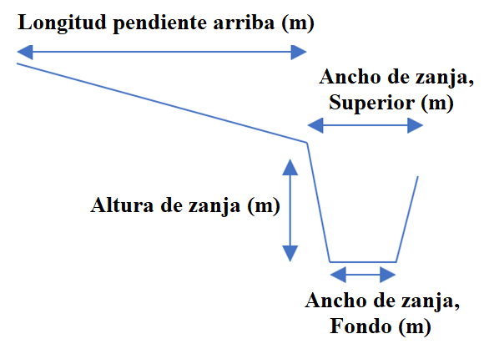
Entradas | Línea base | Escenario 1 | Escenario 2
Número de curva (sin unidades) | 73 | 73 | 73
Índice de área foliar LAI (m2/m2) | 1.5 | 1.5 | 1.5
Factor USLE C (sin unidades) | 0.042 | 0.042 | 0.042
Albedo (fracción) | 0.18 | 0.18 | 0.18
Longitud pediente arriba (m) | 10 | 10 | 10
Ancho de zanja, Superior (m) | 0 | 0.2 | 0.4
Ancho de zanja, Fondo (m) | 0 | 0.1 | 0.3
Altura de zanja (m) | 0 | 0.15 | 0.3
Área de Intervención (ha) |  | 10 | 10

Salidas | Línea base | Escenario 1 | Escenario 2
Precipitación (mm) | 786 | 786 | 786
Escorrentía (mm) | 47.4 | 12.6 | 0.0
Evapotranspiración (mm) | 348.5 | 349.6 | 349.6
Percolación (mm) | 391.5 | 425.2 | 437.8
Pérdidad de sedimentos (t/ha) | 0.27 | 0.10 | 0.00

Beneficios calculados |  | Escenario 1 | Escenario 2
Reducción de escorrentía (ML) |  | 3.5 | 4.7
Aumento de percolación (ML) |  | 3.4 | 4.6
Reducción de carga de sedimentos (t) |  | 1.7 | 2.7

Costos |  | Escenario 1 | Escenario 2
Costo de vegetación (USD/ha) |  | 100 | 200
Costo de excavación (USD/m3) |  | 3 | 3
Costo total (USD) |  | $1,661.76 | $5,028.85

Costo eficiencia |  | Escenario 1 | Escenario 2
Reducción de escorrentía (USD por ML) |  | $477.25 | $1,060.26
Aumento de percolación (USD por ML) |  | $493.02 | $1,085.77
Reducción de carga de sedimentos (USD por ton ) |  | $987.22 | $1,871.38

